活動報告書０歳児
とうきょう すくわくプログラム活動報告書

 | 施設名 | ピノキオ幼児舎井荻保育園
 | 法人名 | 株式会社ピノーコーポレーション
 | 法人所在地 | 東京島杉並区高円寺南4-26-16

１．活動のテーマ
＜テーマ＞
自然

＜テーマの設定理由＞
食べることが大好きで食育で食材に触れることに興味があり積極的に触っている子どもが多くいたため。 栽培しやすく成長が身近で見られたり、食材に触れる機会を作るため。

２．活動スケジュール
【１２月】キノコの栽培・原木に触れる。キノコに触れる。収穫体験。 【１月】乾燥キノコに触れる。ふやかしたキノコに触れる。キノコの汁で染物をする。

３．活動のために準備した素材や道具、環境の設定
シイタケ・エノキタケ・エリンギの栽培キット・スプレー・バケツ・晒

４．探究活動の実践
＜活動の内容＞
【12月8日】キノコの原木に触れる。原木を袋越しで触って、開けようとしたり触って楽しんでいた。 【12月9日】キノコの原木に水を掛けて濡らす。ジョウロを持って水を掛けることを楽しむ。 【12月12日】市販に売ってあるキノコに触れる。マイタケ・シイタケ・えのき・エリンギ・しめじを触って感触や匂いなど感じて楽しむ。 【12月15・17日】シイタケ収穫体験。成長したシイタケを収穫する。 【12月18日】給食に収穫したシイタケを食べる。 【12月25日・1月6日】エリンギの収穫体験や観察を楽しむ。 【1月14日】乾燥キノコに触れて感触など楽しむ。 【1月20日】エノキタケの収穫を楽しむ。 【1月23日】乾燥したキノコをバケツに入れて水を入れることを楽しむ。 【1月24日】水でふやかした乾燥キノコに触れて楽しむ。 【毎日の水やりや観察の様子】

＜活動中の子供の姿・声、子供同士や保育者との関わり＞
【12月8日】キノコ栽培キットを出して原木に触れる。初めての原木に興味を示して触れる子どもがいた。箱から取り出すと進んで触っていた原木を持ち上げようとしていたが重くて持ち上げられずにいたが触れることを楽しんでいた。まだ入っている箱に興味を示し開けようとしていた。開けると自分から取り出そうとする子どもがいた。原木が持ち上がれないため倒す子どもがいた。倒れたことで驚いていたが原木の感触を楽しんでいた。袋に入っている為開けようとする子どもがいた。保育者がきのこというと「のこ」と真似をしている子どもがいた。 【12月9日】最初、何をするかわからない様子だったが、保育者がじょうろを持って水を原木にかける仕草をすると理解をしてじょうろを持って水をかける。最初保育者と一緒に水をかけた。じょうろに原木を押させつけている子どもがいた。じょうろの水がなくなると保育者にじょうろを差し出してやりたいアピールをしていた。再度水を入れると原木に水をかけて楽しんでいた。興味がなかった子どもはお友だちの水をかける様子を見て興味を示す。じょうろの持ち方がわからずこぼす子どもがいた。ヒラタケとしめじの水をかけた後水が溜まったことに興味を示し触っていた子どもがいた。水が溜まったことに興味を示し、水を触る子どもがいた。原木に驚いている子どもがいた。怖がり触ろうとしない子どもは原木に真剣な表情で見ている様子が見られた。 水をかけた後シイタケの原木を近くで見る。クリップなどで袋に止めていたものに興味はあったがクリップを取って原木の袋を開けてクリップを入れる子どもがいた。原木に触っている子どもがいた。
【12月12日】保育者がもってきたキノコを見て興味を示し買い物袋からキノコを取り出す。パッケージに入っているキノコに興味を示し、自分で持って楽しんだり、袋を開けようとしたり、ラップを自分で指を入れて開けようとする様子がみられた。袋に入れたままお部屋の中を歩いて楽しんでいた。 ５種類のキノコに興味を示し触っていた。しめじを持った子どもはしめじの頭をちぎっては床に並べて置いて遊んでいた。マイタケを触る子どもやエノキ、エリンギなど様々なキノコに興味を示して積極的に触れていた。口に入れる子どもや口に近づけている子どもがいた。キノコのにおいにびっくりしている様子が見られた。匂いなのか感触なのか嫌がる子どもや怪訝な顔をしている子どもがいた。嫌がる子どもは最初は首を振っていたが時間が経つにつれて自分から触る様子が見られる。怪訝な顔をしていた子どもは触ることに嫌がっていたが興味はあるようで自分でちぎって遊ぶ様子が見られた。キノコの薄皮を剥いている子どもがいた。ちぎっては保育者に渡そうとしていた。受け取るとまたシイタケの薄皮を剥いていた。キノコに触れることを楽しむ子どもは最後にキノコが入っているかごをひっくり返し、キノコを散らばせていた。散らばせたあとキノコを床に塗るように手を動かして遊んでいた。かごを自分で引き寄せて興味を持ち触ろうとしていた。触っては真剣な表情で観察をしていた。
【12月15日・17日】シイタケの収穫をする。興味を持っているが触るのが怖いのかなかなか触ろうとしない子どもがいた。のぞき込んだり指差しをして観察を楽しんでいるが怖がっていてなかなか触ろうとしなかった。保育者の手を引っ張って触らせようとしていた。保育者がシイタケを渡すと触ろうとせず観察をしていた。興味のある子どもは触っていたがなかなかシイタケが取れずにいた。少し取りやすいようにすると自分で引っ張りシイタケを収穫する。取れると嬉しそうに笑っていた。なかなか触ろうとしなかったが保育者が匂いを嗅ぐ仕草や声掛けをすると真似をして顔を近づいて「くんくん」と言っていた。最後に触れることが出来たがシイタケを投げる様子が見られた。 たくさん実ったキノコを取り出すと興味を示し、進んで触っている子どもがいる。最初はなかなか取れずにいたが房をつかんで引っ張る。取れた際に喜んで笑っている子どもがいた。取れたキノコは袋を用意すると袋に入れていた。興味のある子どもは繰り返し触ってしいたけを取っていた。指先を使って房をちぎって取っている子どもがいた。取ったしいたけをちぎって楽しむ様子が見られた。しいたけを出すと怖がっている子どもは遠くに行って取っているお友だちの様子をじっと見ている子どもがいた。たくさん取った際に原木が出てきて原木に興味を持ち、指先で握ろうとしていた。取れた際に大きな声を出す子どもや口元にもっていこうとして匂いを嗅いでいる様子が見られる。 【12月18日】給食で先日収穫したシイタケを食べる。机の上にあるシイタケを見ながらスープに入っていることを伝え汁を提供すると興味を持ち手を出して食べていた。他の食材を食べていたが汁は少しずつ飲んでいた。スプーンでシイタケを乗せて食べると机に置いてある生のシイタケに指をさしていた。汁を口に入れる際に「おいしい」と聞くと「たった」という子どもがいた。おいしいと身振りで伝える子どもがいた。保育者が一緒に同じ汁を食べる所を見ると興味を持っていた。同じスープだと伝えると喜んで食べていた。進んで完食していた。
【12月25日・1月6日】エリンギの収穫をする。興味がある子どもは触っていた。その際に掴むがなかなか取れない様子。傘を少しずつつまんで摂る子どもがいた。なかなか取れないため切り込みを入れると、折って取る子どもがいた。取れた際は喜んでいた。興味があるが取れない子どもは少し残念そうな様子が見られた。 エリンギの様子に興味を示しエリンギに触る様子が見られた。不思議そうな様子で保育者が「エリンギだよ」と声をかけると「えりんぎ」と声を出す子どもがいた。エリンギを触った後原木を持ち上げようとする子どもがいた。重くて持ち上がらないのか困っている様子だったが持ち上げようとしていた。 【1月14日】乾燥したキノコに驚いていたり固い感触を楽しむ様子が見られた。前回の生のキノコに触れた際に嫌がっていた子どもがいたが今回は嫌がらず乾燥したシイタケを両手に持ち音を鳴らして遊ぶ子どもがいた。鳴らした後に保育者に「どうぞ」と言って渡す様子が見られた。保育者がキノコを割って音を楽しめるようにすると「ぱき」と言って音に興味を持つ子どもがいた。音を鳴らす度「ぱき」と何度も言っていた。自分で音を聞こうとして耳元にキノコをもっていく様子がみられた。まとまったしめじを崩して楽しむ様子が見られる。興味がなかった子どもは保育者と一緒に触れると乾燥したシイタケをもって楽しんでいた。怖がっていた子どももいたが時間がたちにつれて自分から触りに行ったがすぐに後ろに投げていた。それを繰り返し行っていた。 【1月20日】えのきを準備をすると興味を持ち収穫を楽しむ。エノキの笠だけをとる子どもがいた。まとまって収穫をするとえのきをひたすら裂いて楽しんでいた。生の感触に驚いて逃げている子どもがいたが興味のある子どもは積極的に触っていた。大きかったのでなかなか裂けなかったので途中飽きてしまう子どもがいた。エノキを裂いた後は網の中に入れる子どもがいた。「はい」と言って自分でエノキを網の中に入れていた。最後まで落ちているエノキを拾っていた。
【1月23日】乾燥したキノコをバケツに入れる。最初から興味のある子どもは積極的にバケツに入れていた。「はい」と何度も連呼して入れている子どもや乾燥したキノコの観察をした後バケツに入れている子どもがいた。ちぎって入れる子どももいた。バケツに興味を持ちひっくり返しひっくり返したことに驚く子どもがいた。全部のキノコを入れた後、コップに入った水をバケツに入れる。普段コップで飲める子どもは進んで水を入れていた。入れるときに自分のほうに傾けて水を入れる子どもがいた。なかなかバケツに入れることができなかったが濡れても気にせず水を傾けて入れていた。興味のなかった子どもも水を入れることを楽しんでいた。何度も水を入れて楽しんでいた。コップが持てない子どもはバケツに入ったキノコを見ていた。バケツに除いてみたり手を伸ばして興味をもっていた。 【1月24日】前日にふやかしたキノコに触れる。キノコに触れたくて強くアピールする子どもがいた。手を伸ばしてアピールしていた。キノコと水を分けている様子を真剣に見ていた。。特定の子どもは最初から触りたい気持ちが強かったため、触り始めると喜んでいた。最初は一回嗚咽があったが触るたびに満面な笑みを保育者に向けていた。触ってぬめりの感触を楽しむ様子が多く見られた。保育者が握って水が出ることを見せたり伝えると「ぎゅー」と言って握って水を出して楽しむ子どもがいた。苦手な子どもはすぐに離れていたが、キノコの水で布を濡らす行動をすると興味を持ち何度か水につけてはバケツの外に水を流すことを楽しんでいた。また、水だけを触っている子どももいた。匂いがありおいしそうだったのか口がもぐもぐしている様子があった。匂いに興味があるのか鼻の近くにもっていく子どもがいた。 ふやかしたキノコをもって各クラスに遊びに行く。キノコを乗せた皿を大事にもって異年齢児に見せる様子があったり、保育者に渡す様子があった。 キノコの原木に触る。シイタケの原木に触りたい気持ちが強かった。ざらざらした感触にびっくりしている子どもがいた。 キノコの汁をペットボトルに入れると喜んで触っていた。観察したり飲む真似をしている子どもがいた。
【毎日の水やりや観察の様子】水やりの際にスプレーを用意すると興味を持ちスプレーを触っていた。一緒に持って保育者がスプレーを持つとじっと見ている子どもがいた。袋をどかして覗く子どもがいた。そのあとキノコの水やりを楽しむ。水をかけようとすると興味を持って見に来る子どもがいた。スプレーをするか声をかけるときのこに指をさしていた。 キノコを取り出すと興味津々でスプレーをもち、水やりを楽しんでいた。保育者がキノコが生えたところを指さすと出ていることに気づきキノコの芽を指さして袋越しで触っていた。袋を大きく広げて触っていた。キノコの芽を触って感触を楽しんでいる様子があった。キノコの芽を触って引っこ抜く子どもがいた。シイタケの芽が大きくなり出ている部分の興味を持ち触っていた。エノキが生えてくる様子を保育者と一緒に見る。指をさして生えているエノキに触っていた。お友達がのぞくと一緒に興味を示してのぞく子どもがいた。生えてきたキノコを見せると興味を持つ子どもは率先して触る様子が見られる。生えたきのこをつかむと引っ込抜いて収穫する子どもがいた。エノキの生え方を見せると驚いて引き笑いをする子どもや遠くに行く子どもがいた。集まった生え方に驚いていた。まだ触りたいと指差ししてアピールをする子どもがいた。

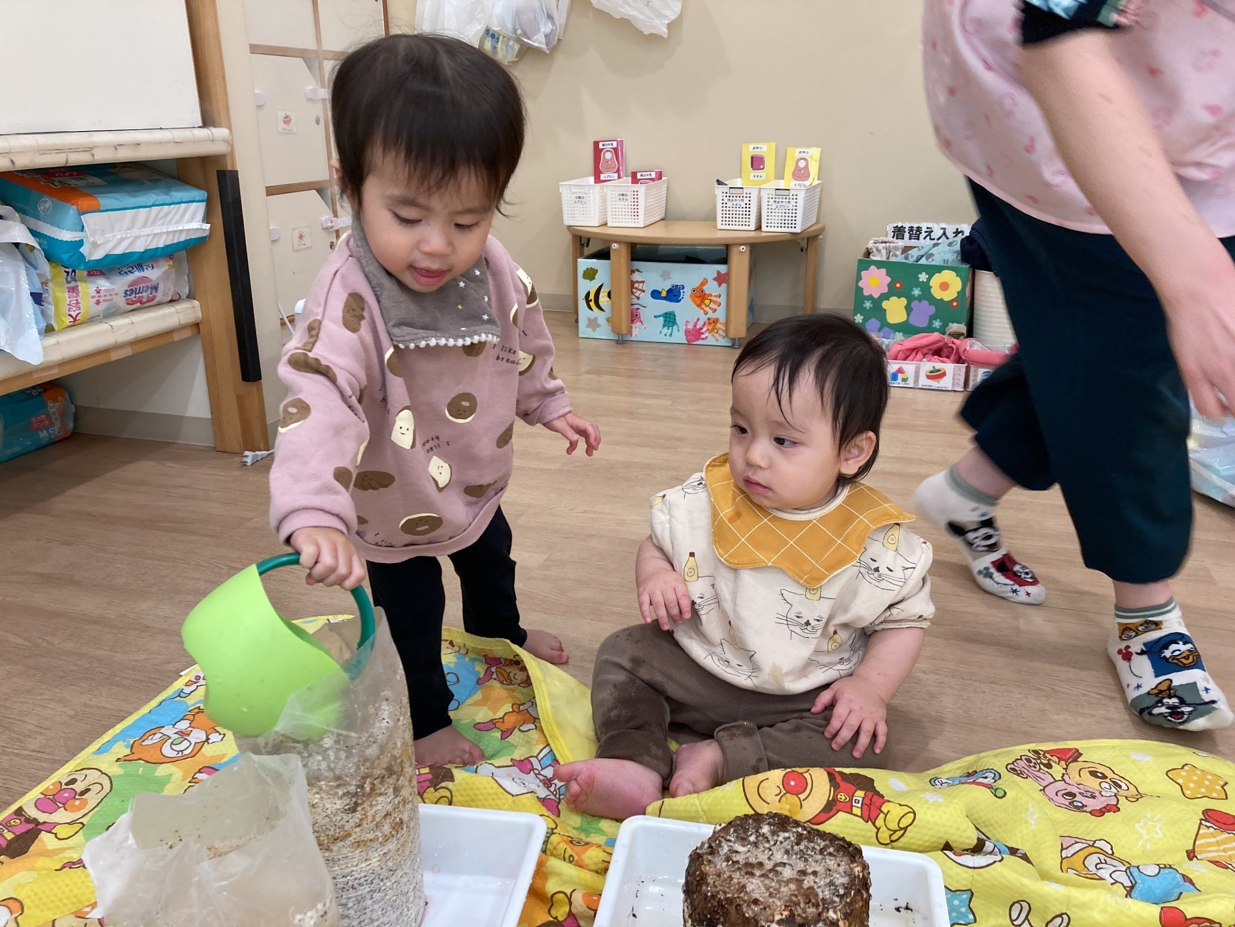 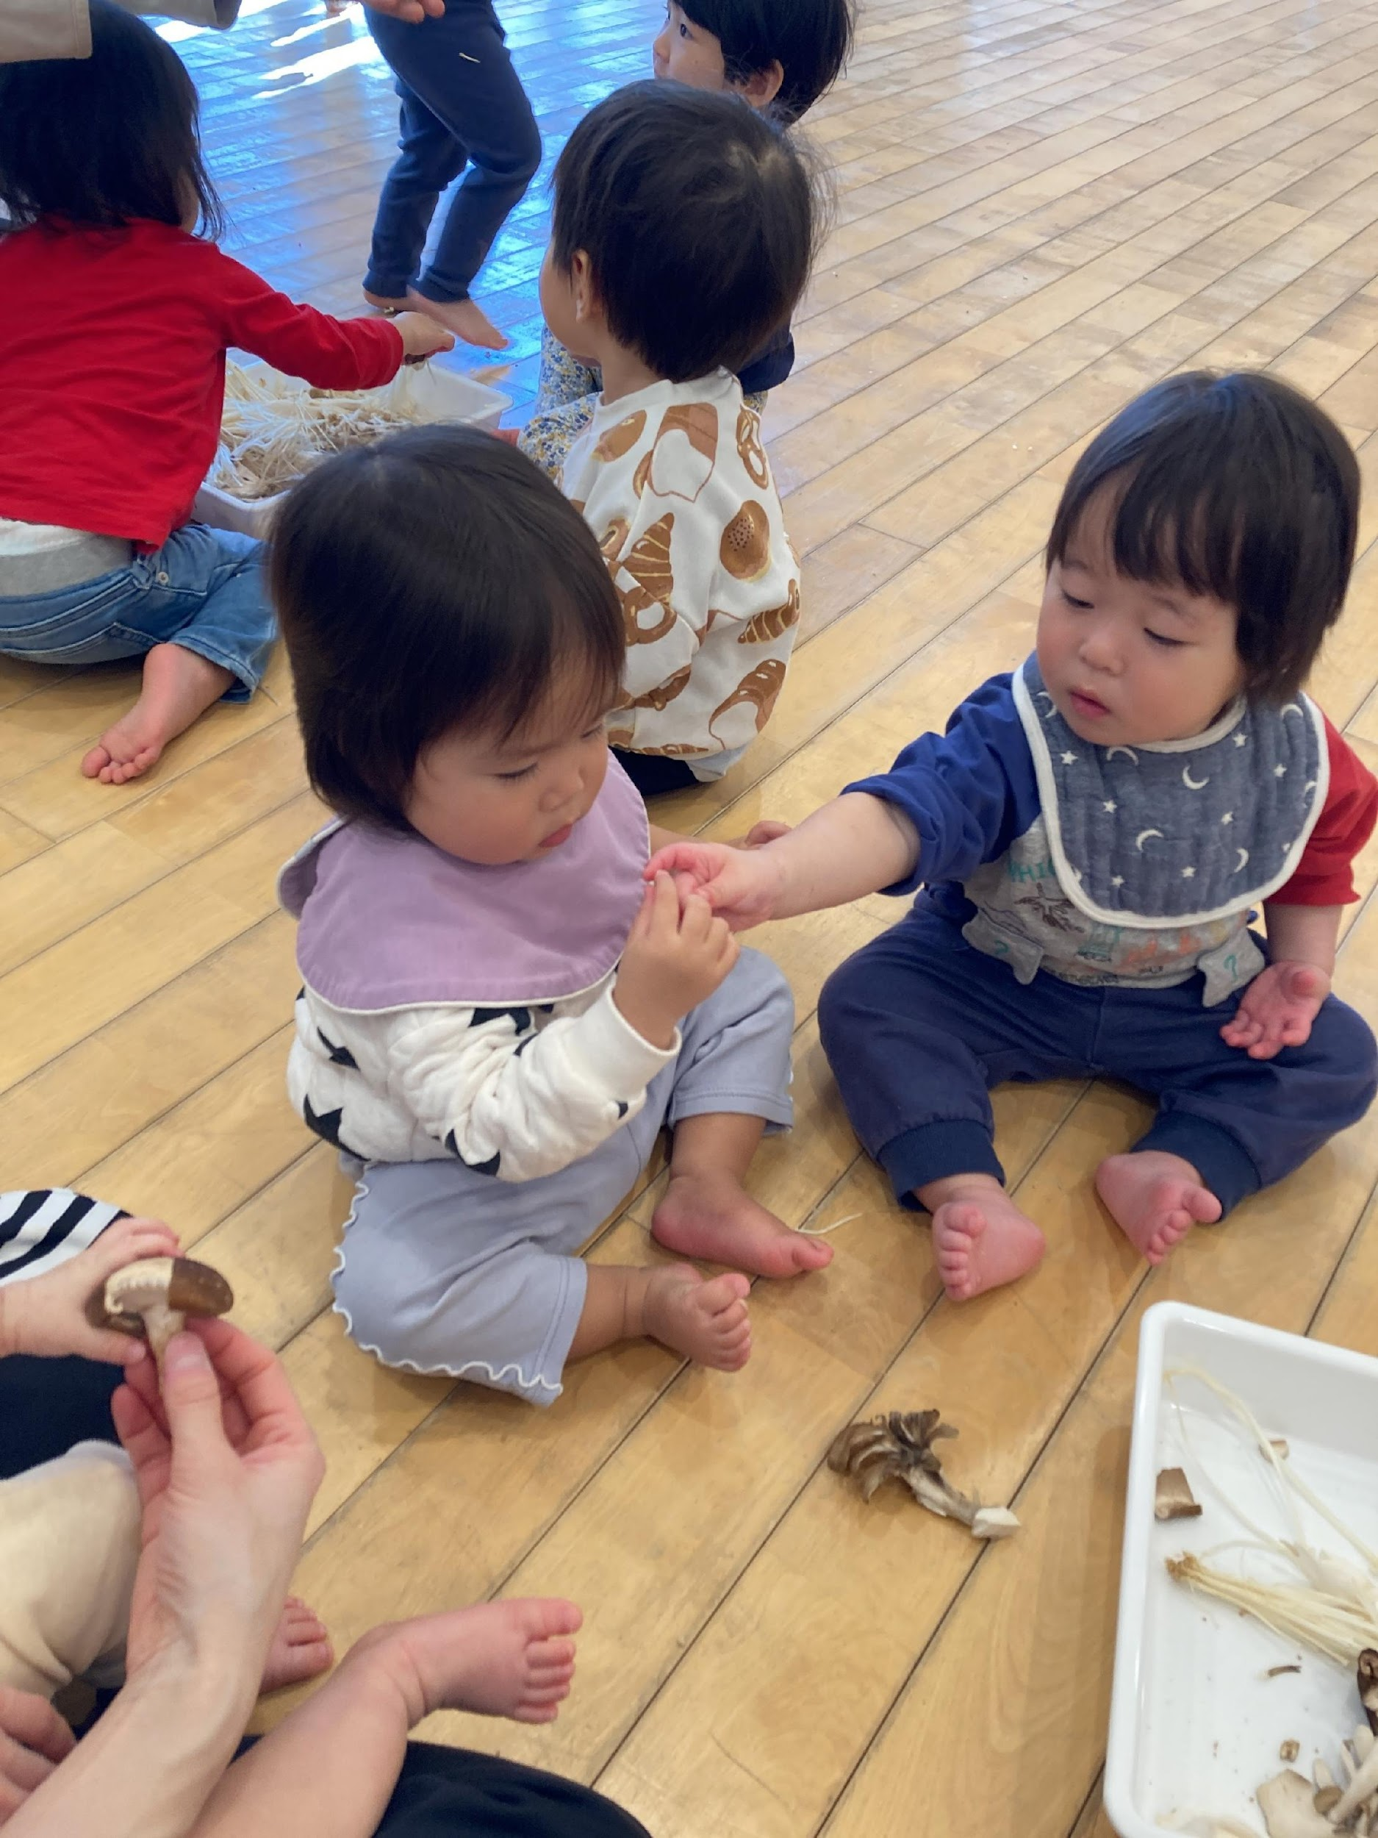 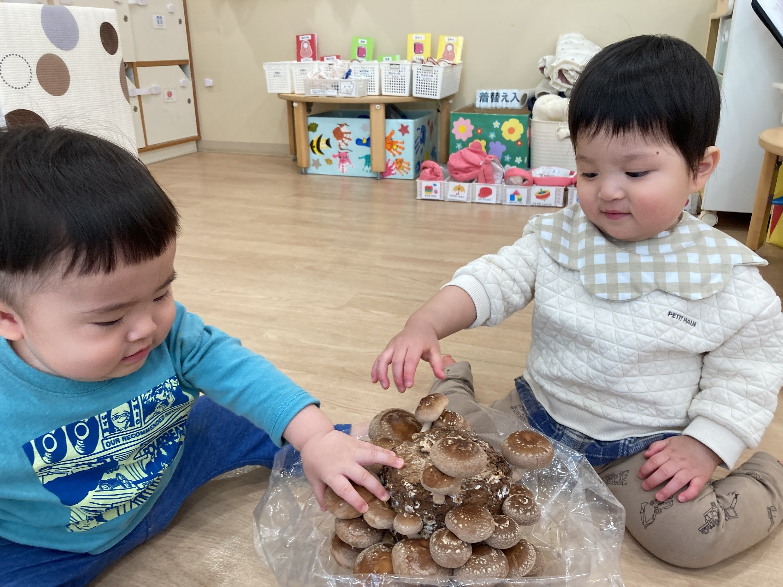 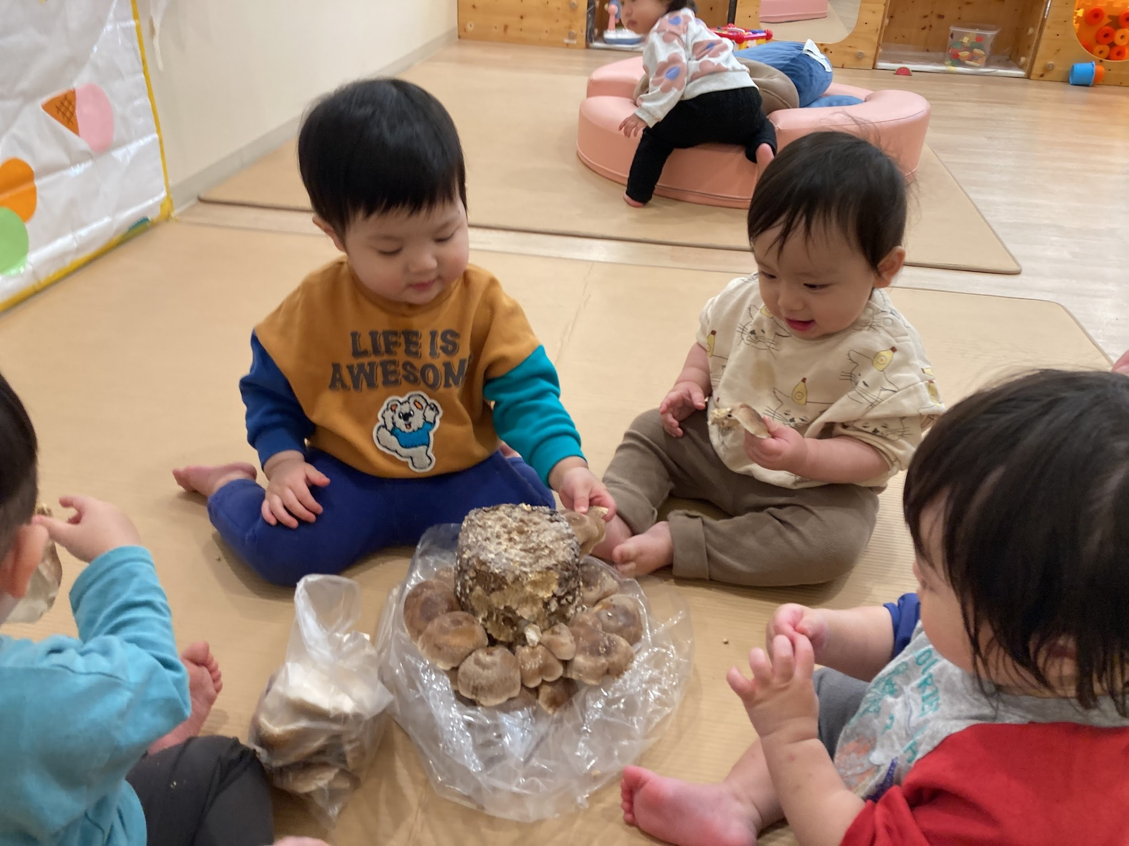 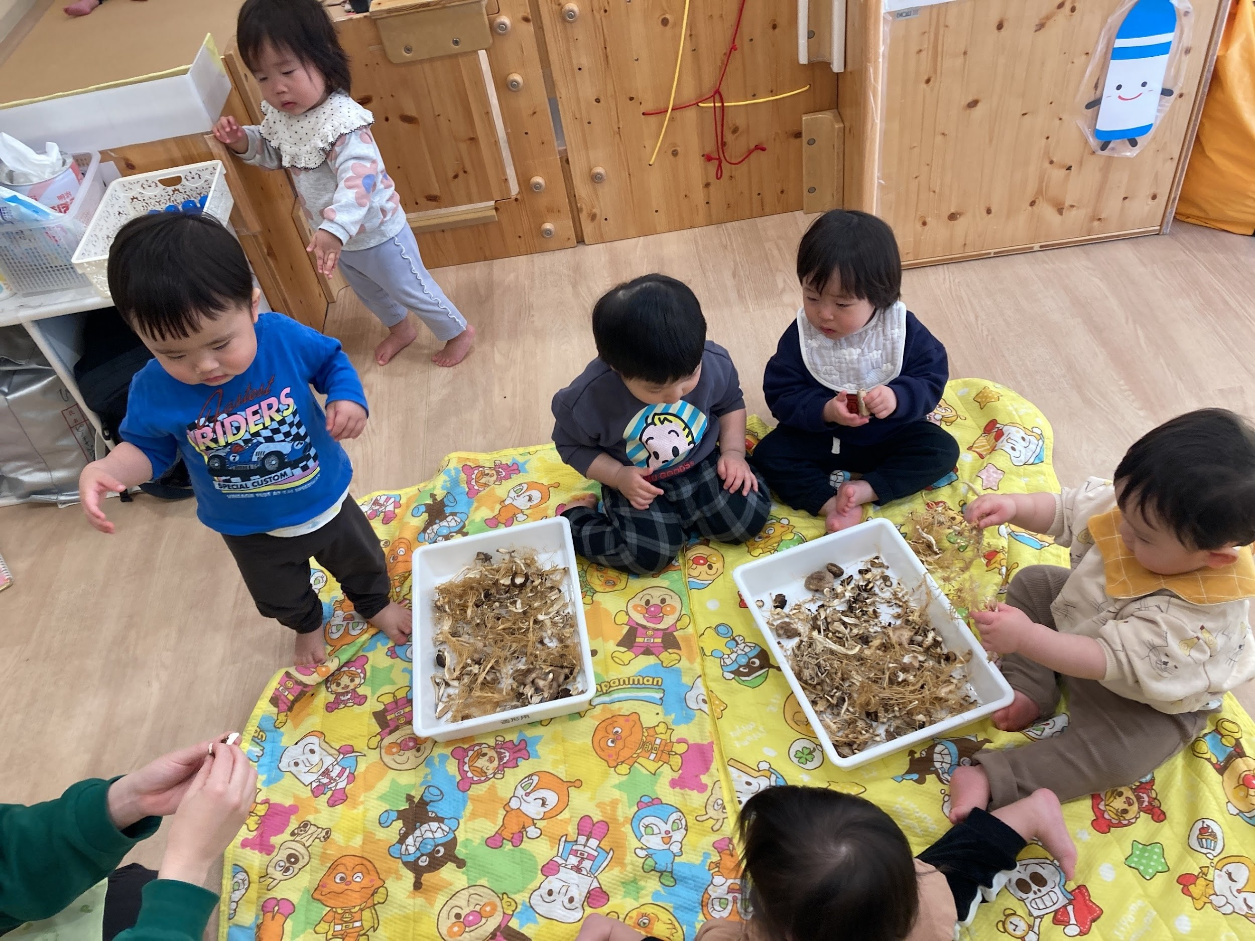 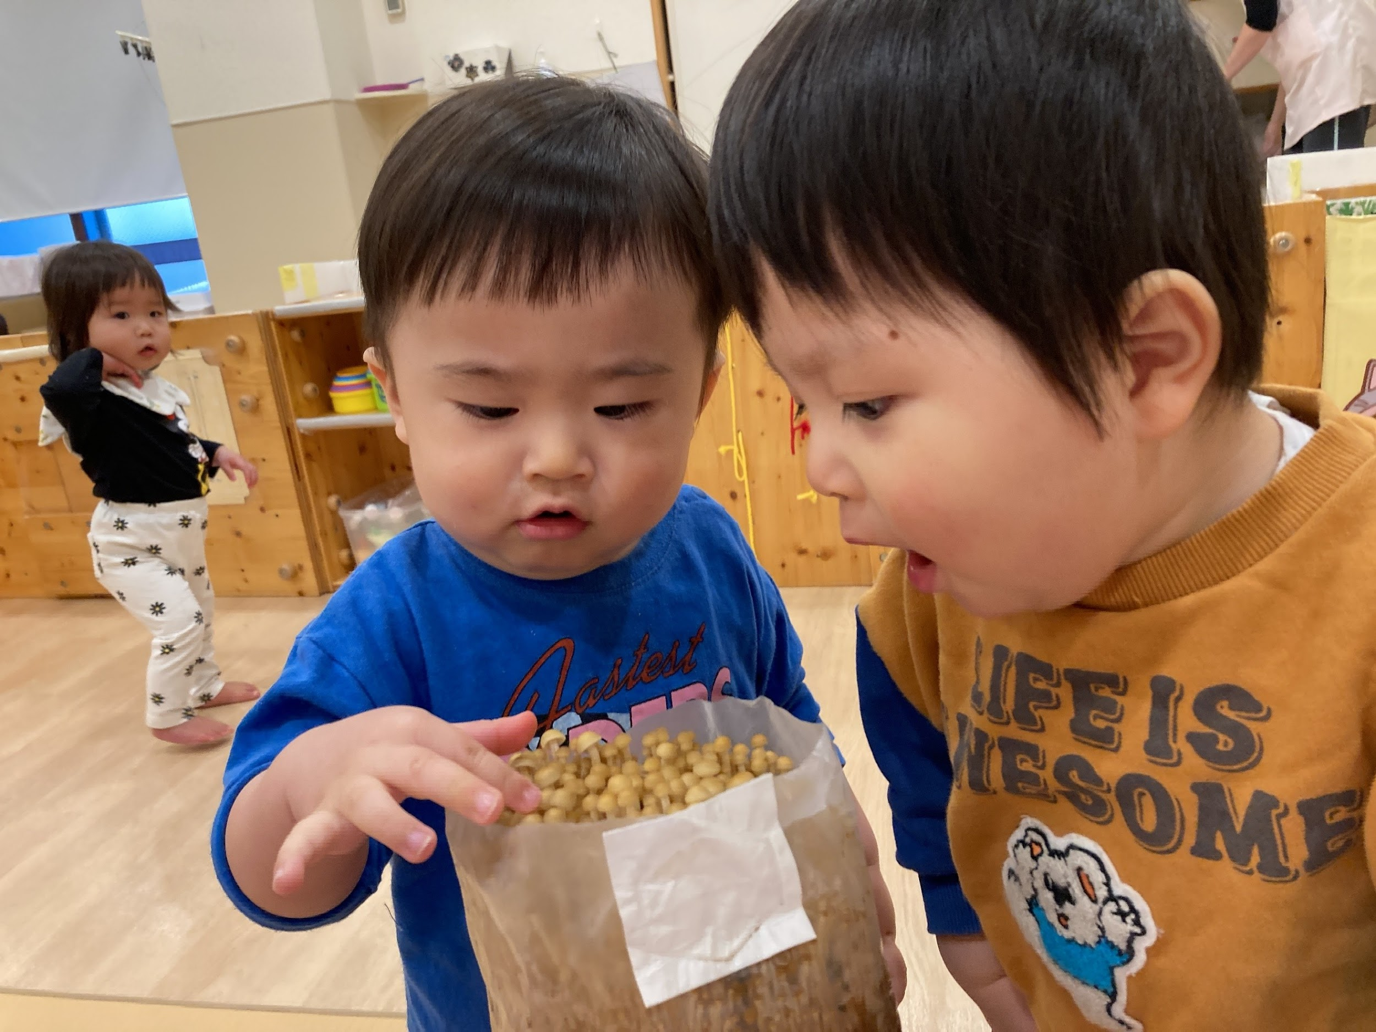 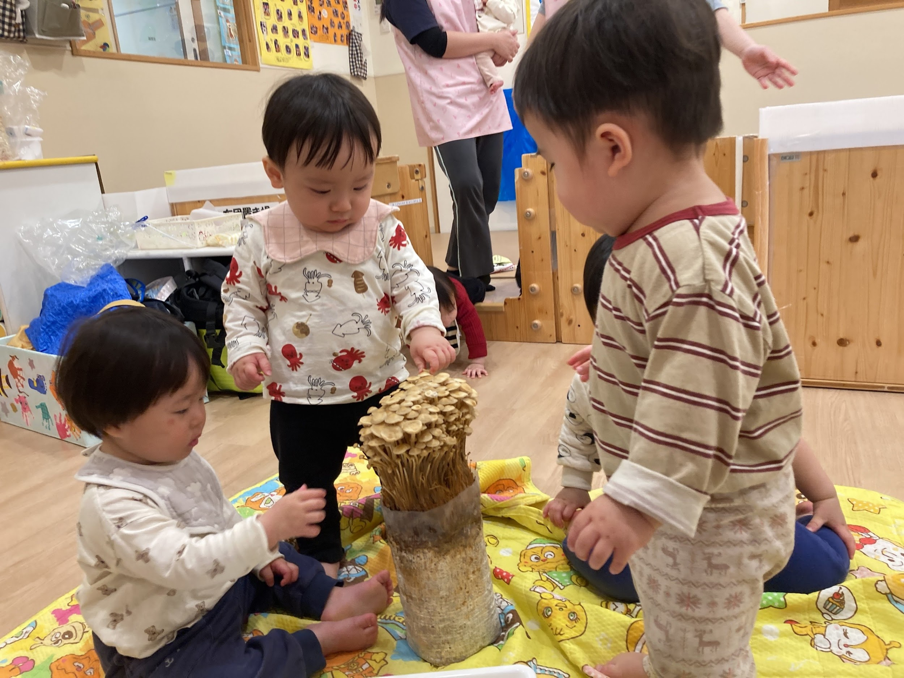

５．振り返り
＜振り返りによって得た先生の気づき＞
興味関心が強い子どもは積極的に参加しており、興味の強い子どもは最後の体験したころにはキノコに触れることや水やりをやりたい気持ちが強くアピールしていた。キノコの話をすると興味が強く、指差しをしてここにきのこがある事を覚えて楽しんでいた。苦手な子どもがいたが食材で感触を楽しんだり匂いに気づくことができていた。キノコに触れる前は絵具や小麦粉粘土等感触遊びが苦手で触れなかったが、キノコに触れた経験の後から、絵具や小麦粉粘土など感触遊びを楽しむ様子が多く見られた。最初匂いに興味がなかったが匂いを感じる事に気づいてから匂いを嗅ぐ様子が見られた。感触遊びの中でも匂いを嗅ぐ仕草が増えていった。最初の体験から興味関心が育っている様子が多く見られた。

活動報告書２歳児
とうきょう すくわくプログラム活動報告書

 | 施設名 | ピノキオ幼児舎井荻保育園
 | 法人名 | 株式会社ピノーコーポレーション
 | 法人所在地 | 東京島杉並区高円寺南4-26-16

１．活動のテーマ
＜テーマ＞
自然

＜テーマの設定理由＞
・園舎の隣に自然豊かな杉並区井草森公園があり、毎日の散歩で訪れることも多く「自然」をテーマにした活動が常に出来る環境がある ・子どもたちが日々の活動の中で、虫や植物などに興味を持っている姿が見られるため

２．活動スケジュール
【５月】花壇の花を使用した花摘み、色水遊び。 【６月】葉を使用した色水遊び。 【７月】絵具を使用した色水遊び。それを凍らした色氷遊び。 【８月】カラービニールで色遊び、色のついた光遊び。 【１１月】様々な色や形の落ち葉あつめ。 【１２月】さつま芋のツルや木の実、落ち葉等の自然物を使用したリース作り。 【１月】魚釣りゲームや魚クイズ。保育室でメダカの飼育。 【３月】水辺の生き物のフィンガーペインティング。

３．活動のために準備した素材や道具、環境の設定
ジップロック、すり鉢、すりこぎ、ゼリーカップ、ペットボトル、画用紙、絵具、ストロー、カラーポリ袋、懐中電灯、工作用紙、ボンド、OPPテープ、さつまいものツル、マグネット、ゼムクリップ、水槽、プラケース、すくい網、カルキ抜き、ろ過フィルター、エアポンプ、メダカ、洗濯のリ、ベニヤ板

４．探究活動の実践
＜活動の内容＞
【５月】植え替え予定だった花壇の花を探究活動に活用し、子ども自らが好きな花を選んで抜いて、それを潰したり混ぜたりして感触遊びをし、色水にして遊んだ。 【６月】公園へ行き、様々な形や大きさの葉を自分で選んで集め、それを色水にして遊んだ。 【７月】色水に興味を持った子たちに絵具を用意し、自由な色水を作って遊んだ。 【８月】カラーポリ袋を小さくし、工作用紙に張り付けて覗いたり重ねたり光を透過させて色の変化等で遊んだ。 【１１月】公園で落ち葉や木の実などを採取し、その場で自由に画用紙に張り付けて遊んだ。 【１２月】さつまいも掘りで余分にとっておいたツルと、採取した自然物を使用してリース作りをした。 【１月】画用紙等で作った魚釣りのゲームで遊び、魚の図鑑や写真を見たのち、水槽等の飼育用品を清掃してメダカを迎え入れた。その後観察や給餌を楽しんだ。 【３月】外部講師と一緒に魚や海の中をテーマに絵具を使ったフィンガーペインティングをした。

＜活動中の子供の姿・声、子供同士や保育者との関わり＞
【５月】 園の花壇に咲いている花を使い、色水づくりに使用する花を子どもたち自身で選びました。子どもたちからは「お花保育園に持って帰るの？」「せんせい、とれたよ！」「○○くんピンクのとれた！」など様々な声が上がり、普段はあまりできない経験を楽しんでいる様子が見られました。途中でダンゴムシを見つけた子がいたことをきっかけに、いつの間にかみんなでダンゴムシの観察を始める姿も見られました。 その後、ペットボトルやお皿、ゼリーカップなどを使って色水づくりを行いました。保育者が花びらを水に浮かべたり、ちぎったりする様子を見せると、子どもたちも真似をして活動を始めました。「これ○○ちゃんが持ってきたお花だ！」「お花の匂いがする」「お花が濡れちゃった」「花びらっていうんだよね」「お花にジュースあげなくっちゃ」「新しい色になったよ！」など様々な気づきや発見を言葉にしながら楽しんでいました。 【６月】 公園へ行き、葉っぱ集めを行いました。自分の顔より大きな葉っぱを選ぶ子もいれば、ふわふわした柔らかい小さな葉っぱを選ぶ子もおり、2歳児ながら自分なりに探して選ぶ姿が見られました。「いい匂い！」「大きいの見つけたよ！」「僕にも触らせて」など、友だちや保育者と見せ合いながら楽しむ様子もありました。 園に戻ってからは、大きめのジップロックに葉っぱを入れ、水を加えて揉み込む活動を行いました。保育者が手本として葉と水を混ぜながら揉んでみせると、子どもたちも「お水欲しい！」と言いながら真似をして揉み始め、「緑色になってきた！」「さわってみたい！」と色の変化を楽しんでいました。 その後、すりこぎを使って葉っぱを潰すことにも挑戦しました。2歳児には扱いが難しい場面もありましたが、保育者が手伝いながら葉を擦り潰し、それを慎重にペットボトルに入れて振ることで、オリジナルの色水が完成しました。完成後は丸い形状のペットボトルを転がして遊んだり、友だちのものと並べて見比べたり、ブロックで作ったトラックで運んだりするなど、ごっこ遊びの中でも継続して楽しむ姿が見られました。 【７月】 絵の具を使って色水づくりを行いました。ペットボトルの中に好きな色の絵の具を入れて振ると、透明な水が徐々に色づいていく様子に子どもたちは大喜びでした。白い絵の具を入れた子は「牛乳みたい」、黄色い絵の具を入れた子は「バナナだよ！」と、身近なものに見立てながら遊ぶ姿が見られました。さらに別の色を混ぜることで新しい色ができると、その都度見立てて楽しんでいました。 十分に遊んだ後は、色水を冷凍庫で凍らせて色氷を作りました。氷の冷たさや触り心地、少しずつ溶けていく様子を観察しながら楽しみました。白い画用紙を用意して自由に絵を描く時間を設けると、色を混ぜながら描く子や単色で塗る子など、それぞれの楽しみ方が見られました。氷を滑らせると跡がつくことに気付いたり、叩くと色が飛び散って模様になることを発見したりする姿もありました。持ち手を付けていましたが、直接氷を持って描く子や、欠けた氷を使って描く子もおり、様々な方法で表現を楽しんでいました。 【８月】 カラーフィルムを工作用紙に貼ったメガネを使った活動を行いました。保育者が準備をしていると、それに気付いた子どもたちが自ら手に取り、何に使うのか説明する前に顔に当てて見始める姿がありました。 普段の保育で色鬼のダンスを取り入れていることもあり、おもちゃや壁など様々なものを見て色の変化を楽しんでいました。「○○くんがオレンジになっちゃった！」「黄色い積み木がみどりになっちゃった！」など、色の変化に気付く姿が見られました。 部屋を暗くし懐中電灯を使って光を当てると、ドアのガラス部分に光を当てるなど、自分なりに試しながら色のついた光を楽しむ姿も見られました。 【１１月】 画用紙とテープを持って公園へ行き、落ち葉や木の実を集めました。「これ黄色いよ」「茶色いのもあった」など色の違いに気付いたり、「サクランボあったよ！」と赤い実を知っている果物に見立てたりする姿が見られました。また「○○くんの葉っぱの方が大きいね」と大きさを比べる様子もありました。 途中で葉っぱに小さな虫がついていることに気付くと、「見て！こっちの葉っぱにもいたよ！」と虫探しに夢中になる子どもたちの姿もありました。画用紙に葉っぱを置きテープで貼ることが難しい子もいましたが、保育者の手を借りながら何度も挑戦し、楽しんで取り組んでいました。 【１２月】 10月に行ったさつまいも掘りの際に、保育者が多めに取っておいたさつまいものつるを保育室に持ってくると、「おいものだ！」と覚えている子も多く、期待している様子が見られました。触ってみると「硬いね？」と言い、以前の状態と比べている姿もありました。 絵の具と絵筆を用意すると、

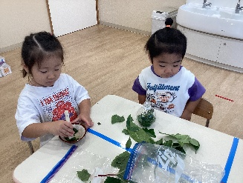 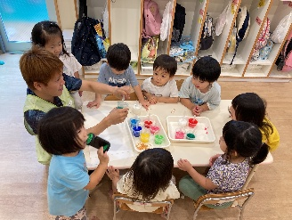 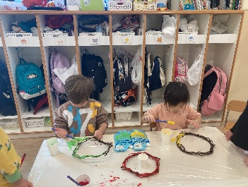 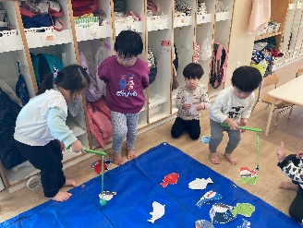 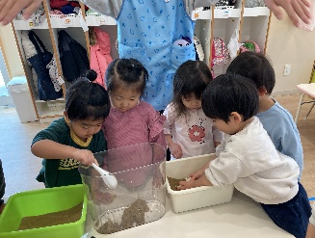

５．振り返り
＜振り返りによって得た先生の気づき＞
今回の活動では、花や葉、落ち葉や木の実など身近な自然物に触れる中で、子どもたちが自分なりに関わりながら様々な気付きを得ている姿が見られた。花や葉を使った色水づくりでは、揉んだり混ぜたりすることで水の色が変化する様子に興味を持ち、「新しい色になった」「お花の匂いがする」など感じたことを言葉にしていた。また、活動の途中でダンゴムシや虫を見つけると、友だちと一緒に観察を始めるなど、自然への興味が別の遊びへと広がっていく様子も見られた。また、保育者の行動を真似したり、友だちの姿に影響を受けたりしながら遊びを広げていく姿が多く見られた。「大きい葉っぱ見つけた」「黄色いよ」など互いの発見を伝え合う姿もあり、友だちの気付きが新たな興味へとつながっていく様子が感じられた。 自然物を直接使った活動だけでなく、絵の具やカラーフィルムなど様々な素材を取り入れることで、色の変化や光の見え方などにも興味を持ち、見立て遊びやごっこ遊びへと発展していく姿も見られた。さらに、メダカの飼育では生き物の動きに関心を示し、友だちと一緒に観察しながら楽しむ様子も見られた。 今回の活動を振り返り、身近な自然に触れる機会をつくることで、子どもたちは自分で試したり発見したりしながら遊びを広げていくことが分かった。また、保育者が素材や環境を整え、子どもたちの気付きに寄り添いながら関わることで、興味や探究がさらに深まることにも気付くことができた。今後も子どもたちが自然に触れながら主体的に遊び、様々な発見や気付きを得られるような環境づくりを大切にしていきたい。

活動報告書４･5歳児
とうきょう すくわくプログラム活動報告書

 |  | 施設名 | ピノキオ幼児舎井荻保育園
 |  | 法人名 | 株式会社ピノーコーポレーション
 |  | 法人所在地 | 東京島杉並区高円寺南4-26-16

１．活動のテーマ
＜テーマ＞
かぶとむし

＜テーマの設定理由＞
戸外に出ると色んな虫を探したり観察したり図鑑と見比べたり子どもたちが虫に興味を示していたから。

２．活動スケジュール
7～9月

３．活動のために準備した素材や道具、環境の設定
虫かご、土、フローラルフォーム、おがくず、昆虫ゼリー、バナナ、霧吹き、虫図鑑

４．探究活動の実践
＜活動の内容＞
①幼虫観察 ②サナギ用の部屋作り ③成虫観察 ④卵観察 ⑤墓作り

＜活動中の子供の姿・声、子供同士や保育者との関わり＞
・虫かごにおがくずが引かれているのを見て「これグラノーラ？」と話していた。幼虫をみんなで観察するために土を掻き分けていると「へんなにおい」「もりのにおい」と話していた。また、色んな幼虫を見比べると色が違う事に気付き、「ちゃいろいのはくさっちゃったのかな」「おおきさがちがうからいろもちがうのかな」と疑問を持つ子がいた。 ・フローラルフォームでサナギ用に蛹室を作った。毎日登園するたびに観察していて、「あしたにはおとなになってるかな」「オスとメスでおおきさがちがうのかな」と話したり動くと「うごいたうごいた！」と嬉しそうに観察していた。少し羽化していると「もうようふくとれてるよ」と表現していた。また、その日の午後に羽化が進んでいると「にかいもしんかしてる」「ふとってふくがやぶれたのかな」と話していた。 ・カブトムシが成虫になると、「ずかんみようよ」とカブトムシを子どもたち自身で捕まえて観察したり、手の上に乗っけて「くすぐったい」「ちくちくする」と表現していた。図鑑を見て他の虫も調べていた。どんなエサがあるといいかな？と保育者の話に「ゼリーいいんじゃない？」「やさいとかくだものとかたべるのかな」と話していた。バナナやゼリーなどのエサを子どもたちにあげてもらうと「これおいしいのかな？」、なかなか気づかないと「めがわるくてわからないのかな」「においできづくのかな」と疑問を持っていた。 ・部屋替えのため、土を子どもたちと一緒に掘っていると卵を発見した。卵を観察すると、「ぼーるみたいにほそながい」「おにぎりみたいにさんかく」と表現したり、白色・クリーム色・黄色と見え方の違いがあった。 ・残念ながら、カブトムシが亡くなってしまったが、「なんでしんじゃったのかな」「ごはんおいしくなかったのかな」と話していた。死んでしまったカブトムシをどうするか聞くと、「つちにうめる？」「すてる？」と話していた。土に埋めたらどうなるか聞くと、「むしにたべられちゃうかも」「つちにかわるのかな」と話していた

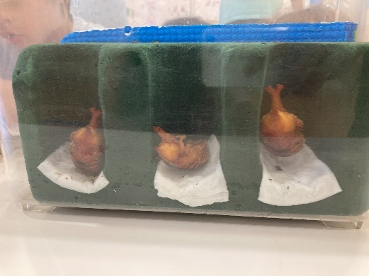 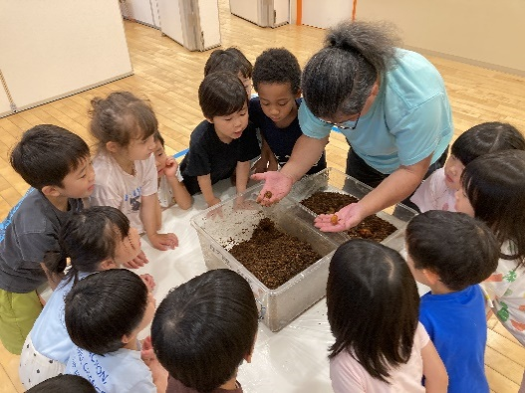
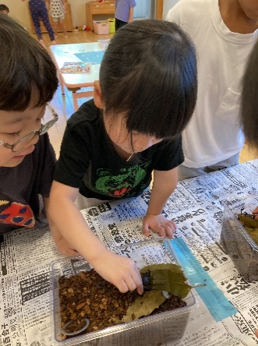 | 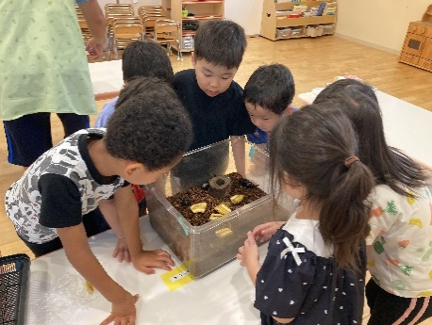 |  | 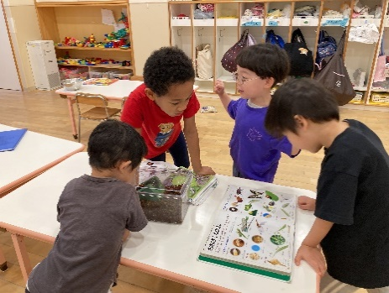
５．振り返り
＜振り返りによって得た先生の気づき＞
フローラルフォームで蛹の成長の様子が分かりやすい蛹室を作っていったことで、子どもたちが毎日蛹の様子を観察していくことが出来たので良かった。また、成虫になっていく姿を見ていくことでとても喜んで観察したり、命の大切さにも気付く姿も見られたので良かった。カブトムシだけでなく色んな虫にもより興味が増して図鑑を散歩先に持って行って観察したり、虫かごを持って行って捕まえるのにも繋がっていったので続けて持っていきたい。

